CONSTITUCIÓN
INSTITUTO ELECTORAL DEL ESTADO DE CAMPECHE
“25 ANIVERSARIO DEL IEEC, 1997-2022”
PROCESO ELECTORAL ESTATAL ORDINARIO 2021
MAPA DE LOS RESULTADOS DE LA ELECCIÓN DE JUNTAS MUNICIPALES

JUNTA MUNICIPAL DE CONSTITUCIÓN |  |  |  |  |  |  |  |  |  | Resultados con base a la Sesión del Cómputo Municipal celebrada el 9 de junio de 2021.
VAXCAMPECHE | PT | PVEM | MOVIMIENTO CIUDADANO | MORENA | PES | RSP | FXM | CANDIDATOS/AS NO REGISTRADOS/AS | VOTOS NULOS | VOTACIÓN T. EMITIDA
714 | 44 | 5 | 414 | 1,210 | 40 | 21 | 2 | 0 | 102 | 2,552

PAN | PRI | PRD | PRI |  |  |  |  | GANADOR
34 | 662 | 18

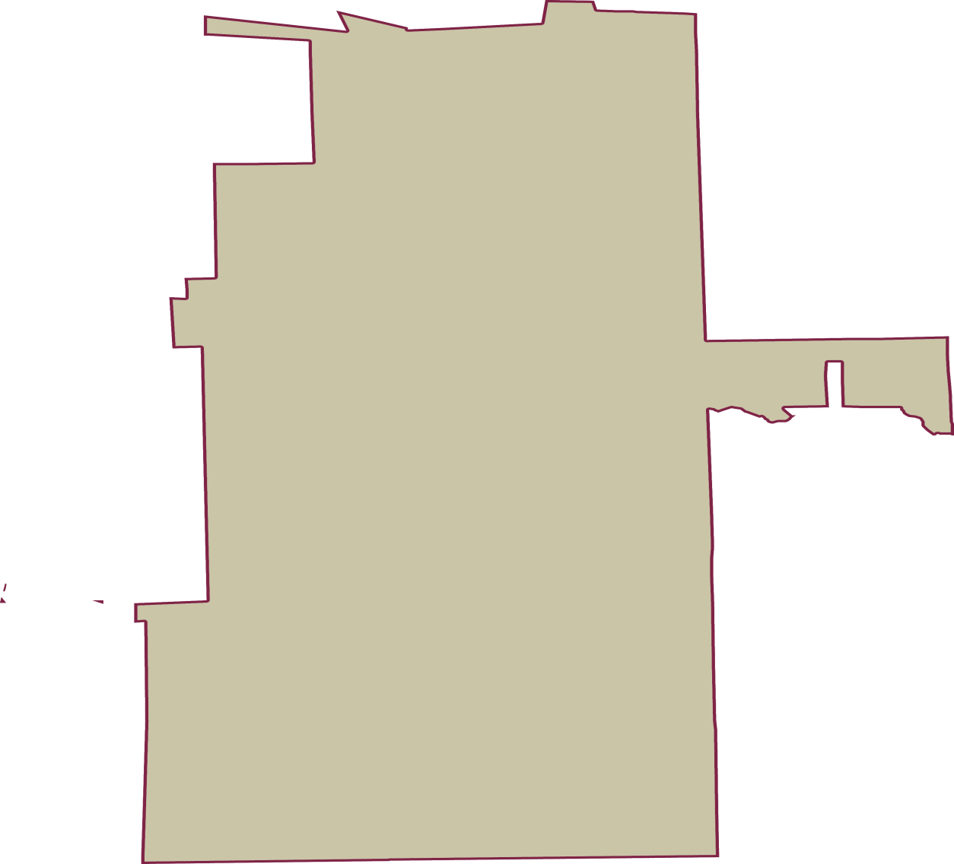
LISTA NOMINAL |  | 3,759
SECCIONES |  | 4
CASILLAS |  | 7

PARTICIPACIÓN CIUDADANA |  | 67.8904%
ABSTENCIONISMO |  | 32.1096%

